Tabelle1
Projektseminar 2022: MACCS Forecast Challenge
 |  |  | Bewertung eines Quartals
Please choose the respective quarter and enter your predictions (in units)
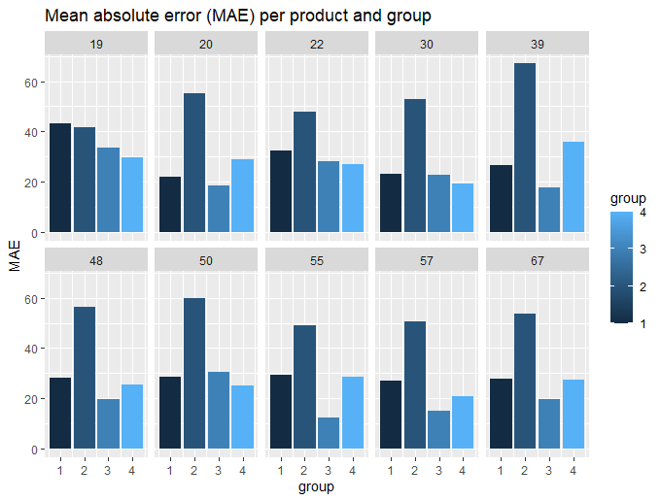
Group name: | Gruppe 4 (Mikhail Petrov, Tammo Denkena)
Quarter: | 2 |  | Rankingplatz | Minuspunkte
 |  |  | 1 | 0
Product | Week | Units | 2 | 1
19 | 1 | 131779 | 3 | 2
19 | 2 | 254130 | 4 | 4
19 | 3 | 439991
19 | 4 | 265512 |  | Gruppe 1 | Gruppe 2 | Gruppe 3 | Gruppe 4
19 | 5 | 295195 | Produkt 19 | 4 | 2 | 1 | 0
19 | 6 | 269412 | Produkt 20 | 1 | 4 | 0 | 2
19 | 7 | 300166 | Produkt 22 | 2 | 4 | 1 | 0
19 | 8 | 308302 | Produkt 30 | 2 | 4 | 1 | 0
19 | 9 | 270121 | Produkt 39 | 1 | 4 | 0 | 2
19 | 10 | 269096 | Produkt 48 | 2 | 4 | 0 | 1
19 | 11 | 362922 | Produkt 50 | 1 | 4 | 2 | 0
19 | 12 | 310447 | Produkt 55 | 2 | 4 | 0 | 1
19 | 13 | 257765 | Produkt 57 | 2 | 4 | 0 | 1
20 | 1 | 738275 | Produkt 67 | 2 | 4 | 0 | 1
20 | 2 | 970139 | Aggregiert | 10 | 5 | 0 | 20 | Faktor | 5
20 | 3 | 1046513 | Summe | 29 | 43 | 5 | 28
20 | 4 | 721687
20 | 5 | 613586
20 | 6 | 900102
20 | 7 | 1027790
20 | 8 | 698407
20 | 9 | 608595
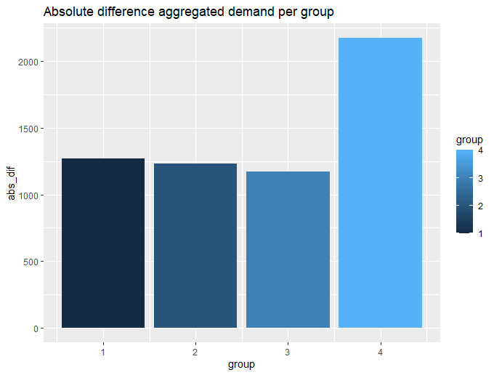
20 | 10 | 857728
20 | 11 | 960127
20 | 12 | 659676
20 | 13 | 539300
22 | 1 | 492120
22 | 2 | 407660
22 | 3 | 423140
22 | 4 | 207340
22 | 5 | 204820
22 | 6 | 452860
22 | 7 | 342960
22 | 8 | 326730
22 | 9 | 213840
22 | 10 | 572420
22 | 11 | 359202
22 | 12 | 200629
22 | 13 | 417500
30 | 1 | 373530
30 | 2 | 594241
30 | 3 | 549671
30 | 4 | 512215
30 | 5 | 481004
30 | 6 | 653953
30 | 7 | 519195
30 | 8 | 551723
30 | 9 | 422534
30 | 10 | 572733
30 | 11 | 480461
30 | 12 | 549511
30 | 13 | 433621
39 | 1 | 154579
39 | 2 | 193912
39 | 3 | 180161
39 | 4 | 194755
39 | 5 | 214519
39 | 6 | 231185
39 | 7 | 171568
39 | 8 | 209185
39 | 9 | 204345
39 | 10 | 255997
39 | 11 | 180565
39 | 12 | 184980
39 | 13 | 202658
48 | 1 | 1624988
48 | 2 | 1923863
48 | 3 | 1893402
48 | 4 | 1402202
48 | 5 | 1625057
48 | 6 | 2058319
48 | 7 | 2136213
48 | 8 | 2234104
48 | 9 | 1913123
48 | 10 | 2204518
48 | 11 | 2199326
48 | 12 | 1959544
48 | 13 | 1969885
50 | 1 | 583608
50 | 2 | 514446
50 | 3 | 407514
50 | 4 | 290258
50 | 5 | 485031
50 | 6 | 515170
50 | 7 | 405338
50 | 8 | 387993
50 | 9 | 438728
50 | 10 | 456508
50 | 11 | 373978
50 | 12 | 482920
50 | 13 | 446046
55 | 1 | 201842
55 | 2 | 197714
55 | 3 | 209930
55 | 4 | 233423
55 | 5 | 195318
55 | 6 | 217878
55 | 7 | 232548
55 | 8 | 262943
55 | 9 | 228955
55 | 10 | 285247
55 | 11 | 237139
55 | 12 | 175211
55 | 13 | 255257
57 | 1 | 160000
57 | 2 | 217500
57 | 3 | 175000
57 | 4 | 142500
57 | 5 | 162500
57 | 6 | 127500
57 | 7 | 205000
57 | 8 | 140000
57 | 9 | 112500
57 | 10 | 135000
57 | 11 | 155000
57 | 12 | 197500
57 | 13 | 172500
67 | 1 | 1016633
67 | 2 | 1101631
67 | 3 | 1283328
67 | 4 | 789859
67 | 5 | 892273
67 | 6 | 905390
67 | 7 | 916698
67 | 8 | 917479
67 | 9 | 793915
67 | 10 | 1326659
67 | 11 | 926138
67 | 12 | 1208741
67 | 13 | 768074
Aggregated demand | all | 76785590

